2019_11_data
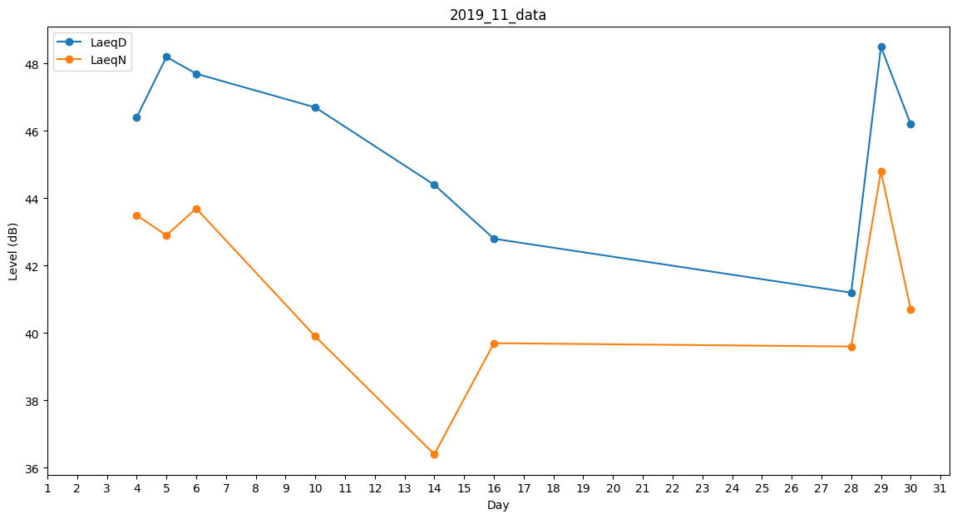
Day | LaeqD | LaeqN
1 | 43.4 | 0
2 | 44.4 | 0
3 | 45 | 0
4 | 46.4 | 43.5
5 | 48.2 | 42.9
6 | 47.7 | 43.7
7 | 45.4 | 0
8 | 38.6 | 0
9 | 0 | 0
10 | 46.7 | 39.9
11 | 44.2 | 0
12 | 0 | 0
13 | 44.4 | 0
14 | 44.4 | 36.4
15 | 44.4 | 0
16 | 42.8 | 39.7
17 | 43.6 | 0
18 | 43.1 | 0
19 | 41.9 | 0
20 | 0 | 0
21 | 38.6 | 0
22 | 38.6 | 0
23 | 0 | 0
24 | 0 | 0
25 | 41.2 | 0
26 | 0 | 0
27 | 38.6 | 0
28 | 41.2 | 39.6
29 | 48.5 | 44.8
30 | 46.2 | 40.7

